المؤشرات الكلية

سوق العراق للاوراق المالية
جلسة الاحد 2025/9/21 |  |  |  | تقرير أسعار الأسهم المتداولة واخبار الشركات
الجلسة (166)

الاسهم المتداولة المدرجة و OTC |  |  | 849,210,154 |  |  | قيمة الأسهم المتداولة المدرجة و OTC |  | 1,136,404,713 |  |  | صفقات الشركات المدرجة وOTC | 896

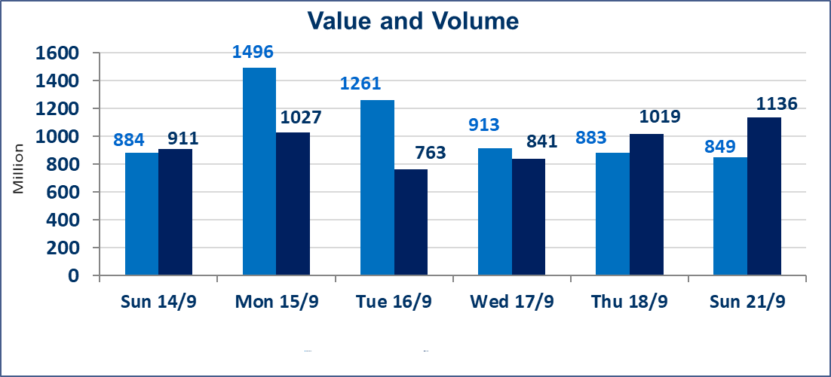
المؤشر60 ISX اليوم | 967.34 |  | نقطة |  |  | المؤشر15 ISX اليوم | 1134.49 | نقطة
المؤشر 60 ISX السابق | 964.26 |  | نقطة |  |  | المؤشر 15 ISX السابق | 1128.11 | نقطة
نسبة التغير | 0.32 |  | % |  |  | نسبة التغير | 0.57 | %
عدد النقاط | 3.08 |  | نقطة |  |  | عدد النقاط | 6.38 | نقطة

الشركات المدرجة | 104 | OTC | 11 | 115 |  | الشركات غير المتداولة المدرجة | 40 | OTC | 10 | 50
الشركات المتداولة | 45 | OTC | 0 | 45 |  | الشركات المرتفعة |  |  | 12
شركات الهيئة العامة |  |  |  | 8 |  | الشركات المنخفضة |  |  | 7
الموقوفة بقرار من هيأة الأوراق المالية |  |  |  | 11
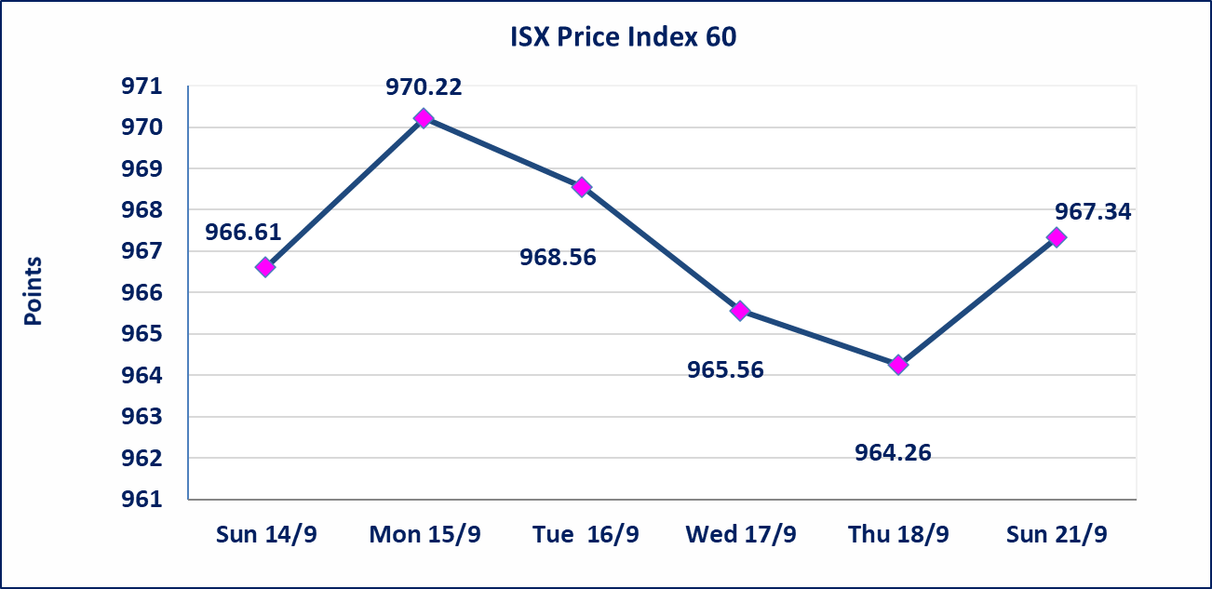
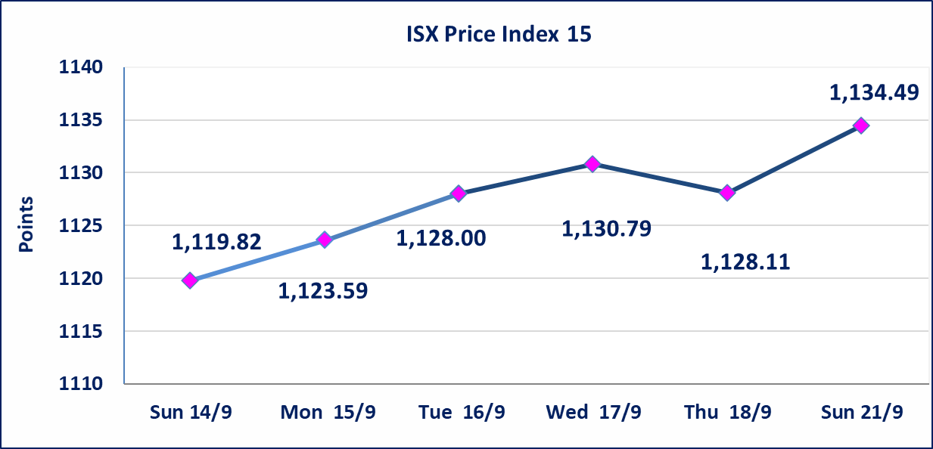

الحد الأعلى والادنى للتغير في السعر | نسبة التغير في المنصة النظامية (15%)، نسبة التغير في المنصة الثانية (20%)، نسبة التغير في المنصة الثالثة (5%) إرتفاعاً وإنخفاضاً من سعر الاغلاق السابق.
Web site : www.isx-iq.net E-mail : info-isx@isx-iq.net |  |  |  |  | 07834000034 - 07711211522 : ص . ب :3607 العلوية الهاتف |  |  |  |  |  | بغداد /الكرادة/ قرب المسرح الوطني /مجاور مصرف الخليج التجاري

نسبة التغير
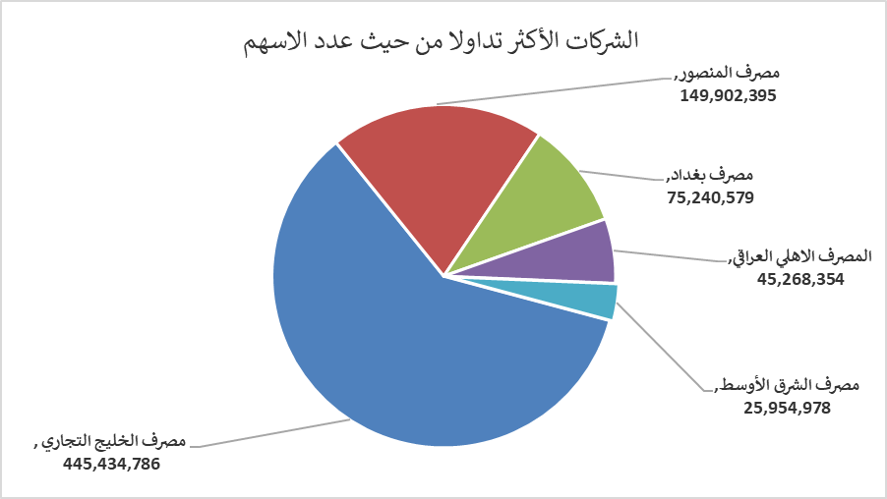
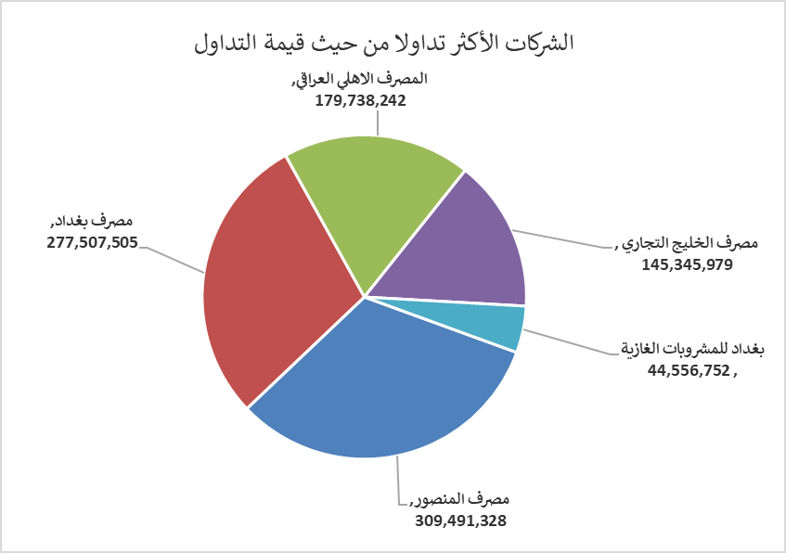
الشركات الأكثر ارتفاعاً وانخفاضاً

نسبة التغير لاسعار الاغلاق الاكثر ارتفاعاً |  |  |  | نسبة التغير لاسعار الاغلاق الاكثر انخفاضاً
اسم الشركة | اغلاق | التغير(%) | الاسهم المتداولة | اسم الشركة | اغلاق | التغير (%) | الاسهم المتداولة
مصرف الطيف الاسلامي | 0.800 | 14.29 | 500,000 | العراقية لصناعات الكارتون | 1.150 | -4.17 | 2,550,000
فنادق عشتار | 9.250 | 2.78 | 366,009 | مصرف الخليج التجاري | 0.320 | -3.03 | 445,434,786
فندق بابل | 100.000 | 2.04 | 17,100 | العراقية لتصنيع التمور | 2.830 | -2.41 | 155,513
مصرف الائتمان العراقي | 0.720 | 1.41 | 372,967 | انتاج وتسويق اللحوم | 4.900 | -2.00 | 49,701
فندق بغداد | 11.400 | 1.33 | 220,011 | نقل المنتجات النفطية | 1.560 | -1.27 | 1,592,747

الشركات الاكثر نشاطا حسب الاسهم المتداولة (حجم التداول) |  |  |  | الشركات الاكثر نشاطا حسب القيمة المتداولة
اسم الشركة | اغلاق | التغير(%) | الاسهم المتداولة | اسم الشركة | اغلاق | التغير (%) | القيمة المتداولة
مصرف الخليج التجاري | 0.320 | -3.03 | 445,434,786 | مصرف المنصور | 2.070 | 0.98 | 309,491,328
مصرف المنصور | 2.070 | 0.98 | 149,902,395 | مصرف بغداد | 3.690 | 0.54 | 277,507,505
مصرف بغداد | 3.690 | 0.54 | 75,240,579 | المصرف الاهلي العراقي | 3.950 | 0.51 | 179,738,242
المصرف الاهلي العراقي | 3.950 | 0.51 | 45,268,354 | مصرف الخليج التجاري | 0.320 | -3.03 | 145,345,979
مصرف الشرق الأوسط | 0.070 | 0.00 | 25,954,978 | بغداد للمشروبات الغازية | 4.680 | 0.21 | 44,556,752

